상품제안서
송월 컬러미용32 s | 상품코드: F10771

 |  |  |  |  |  |  | 02-412-0044 | www.easy1.co.kr
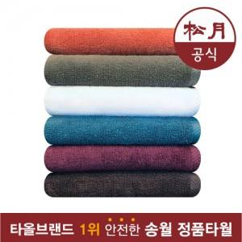

【상세/제작정보】

【인쇄/포장옵션】 | 자수 / 포장지포장

【공급단가】 | 수량 | 100~ | 200~ | 1,000~ | 2,000~ | 4,000~
*VAT별도 | 단가 | 2,660원 | 2,360원 | 2,280원 | 2,190원 | 2,100원

【상품 URL】 | http://www.easy1.co.kr/src/goods_detail.php?gdno=10771

